ICカード作成情報シートへの記載のお願い
『ICカード作成情報シート』への記載のお願い

これは、ICカードを作成するための情報を記載していただくシートになります。下記のSTEPに沿って、御社の情報をご記入ください。

＜STEP１：基本情報＞
下記の5項目について御社の情報の記入をお願いいたします。

社名
ご担当者名
e-mail
TEL
FAX

＜STEP２：ご注文情報＞
カードのご注文について必要事項の記入をお願いいたします。

カード枚数 | カードの枚数をご記入ください ※ 枚数は1枚から50枚のどれかでご記入ください。 |  |  | 枚
カードデザイン | カードデザインを下の2種類から選択してください |  | カードデザインA
＜カードデザインA＞ |  | ＜カードデザインB＞
 |  | 

＜STEP３：カード記載情報記入＞
別シート【情報記載シート】に、カード情報の記入をお願いいたします。

【すべての記載が終了しましたら、下記のメールアドレスまでこのファイルの送信をお願いいたします】
送信先アドレス：
iccardprint@tokai-denshi.co.jp

※ 仕上がり確認について
仕上がり確認をご希望される場合、メール送信の際に本文に希望される旨を記載してください。
いただいた情報を基に弊社よりデザインサンプルをメールにて送信いたしますので、内容をご確認いただき、
改めて印刷開始のご連絡をいただきます。
尚、通常の場合、完成デザインは情報記載シートにある見本通りとなりますので、事前確認は不要です。
また確認を希望する場合、カード完成にお時間が掛かる場合がございます。

情報記載シート
 | ＜社員証情報記載シート＞への記載方法

IC社員証を作成するための社員情報を、下記の要領で記載してください。
【記入例での完成デザイン見本】
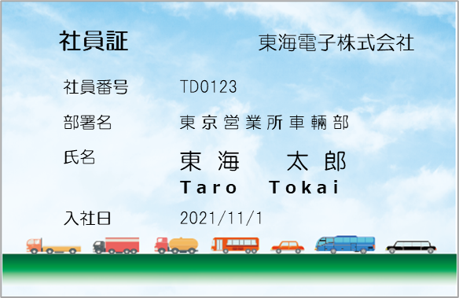
<記載方法＞
カードタイトル： | 上限文字数を20文字で、平仮名,片仮名,漢字,数字,アルファベットなどの文字で記入してください、（全角,半角どちらでも可）
社員番号： | 上限文字数を20文字で、数字やアルファベットを半角で記入してください。
氏 名： | 上限文字数を20文字で、平仮名,片仮名,漢字,数字,アルファベットなどの文字で記入してください、（全角,半角どちらでも可）
氏名ローマ字： | 上限文字数を30文字で、アルファベットを半角で記入してください。
部 署 名： | 上限文字数を20文字で、平仮名,片仮名,漢字,数字,アルファベットなどの文字で記入してください、（全角,半角どちらでも可）
入 社 日： | ○○○○/○○/○○ の形式で記載してください。
会 社 名： | 上限文字数を20文字で、平仮名,片仮名,漢字,数字,アルファベットなどの文字で記入してください、（全角,半角どちらでも可）

※「部署」と「入社日」以外は入力必須項目です。

※文字の入力制限について：
記号、環境依存文字はご使用できません。更に中国語の簡体字はJISの1～3に該当する漢字までは印刷可能ですが、該当しない漢字は印刷出来ません。
更にハングルなどの外国言語の文字も使用できません。

※カードの印刷について：
カードには下記のシートに記載した情報がそのまま印刷されます。
スペースの有無、全角・半角や大文字・小文字の混在もそのまま反映されますので、ご注意ください。

<情報記載シート>
 | カードタイトル | 社員番号 | 氏名 | 氏名（ローマ字） | 部署名 ※任意 | 入社日 ※任意 | 会社名
記入例 | 社員証 | TD0123 | 東海 太郎 | Taro Tokai | 東京営業所車輛部 | 2021-11-01 | 東海電子株式会社
1
2
3
4
5
6
7
8
9
10
11
12
13
14
15
16
17
18
19
20
21
22
23
24
25
26
27
28
29
30
31
32
33
34
35
36
37
38
39
40
41
42
43
44
45
46
47
48
49
50

